设备
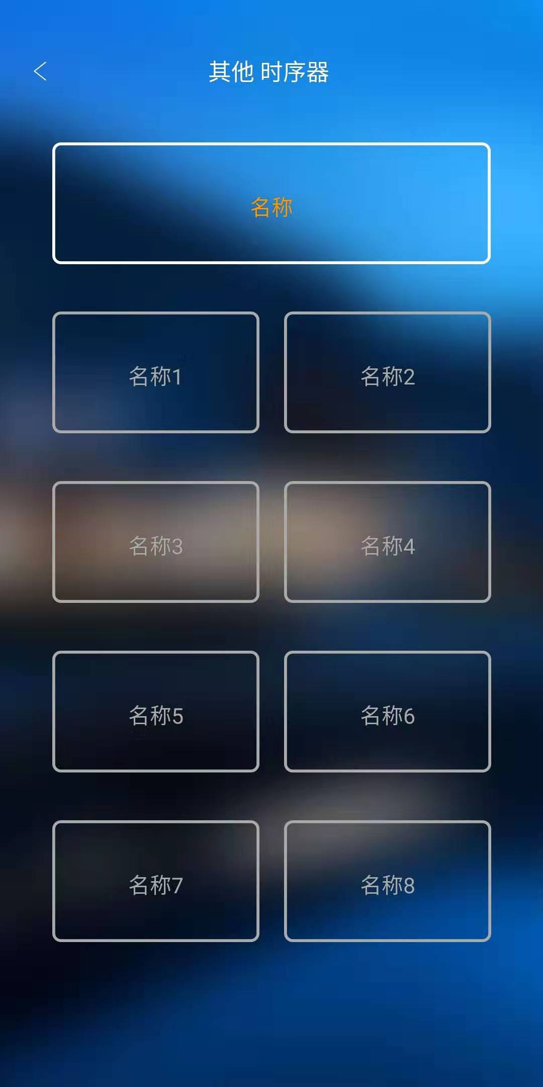
id | zone | group | category | name | type | config | visibility | ignore
g00 |  |  |  | 测试主机 | gateway | serial=29999
d00 |  |  |  | TCP时序器配置示例 | serialdevice | method=tcp, ip=192.168.100:1010, type=sequencer, switch=on/16进制控制码+off/16进制控制码, switch1=on/16进制控制码+off/16进制控制码, switch2=on/16进制控制码+off/16进制控制码, switch3=on/16进制控制码+off/16进制控制码, switch4=on/16进制控制码+off/16进制控制码, switch5=on/16进制控制码+off/16进制控制码, switch6=on/16进制控制码+off/16进制控制码, switch7=on/16进制控制码+off/16进制控制码, switch8=on/16进制控制码+off/16进制控制码, _switch=总开关 _switch1=第1路 _switch2=第2路 _switch3=第3路 _switch4=第4路 _switch5=第5路 _switch6=第6路 _switch7=第7路 _switch8=第8路

 |  |  |  |  |  | type=sequencer，不要修改

 |  |  |  |  |  | 16进制控制码，根据实际填写。
 |  |  |  |  |  | 下划线开头的字段是名称，可以根据需要修改

 |  |  |  |  |  | 请复制并修改，复制时请注意一下每一列的内容应该与标题对应，例如 ：serialdevice应该对应标题为type的列，d00应该对应标题为id的列。除了必要的参数，其他内容请谨慎修改。如遇到问题，请先导入本示例，确认OK后再对比排查。

